상품제안서
스위스와그너 플레인 머니클립 | 상품코드: S17213

 |  |  |  |  |  |  | 02-713-8555 | www.synergygift.co.kr
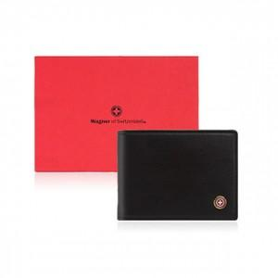

【상세/제작정보】 | <p style="text-align: center; " align="center"><span style="font-family: 나눔고딕; font-size: 9.5pt; text-indent: 0in;">금속클립을 24k 순금으로 도금하여 고급스러움을 더했습니다.</span></p><p style="text-align: center; " align="center"><span style="font-family: 나눔고딕; font-size: 9.5pt; text-indent: 0in;">탄탄한 짜임새 위에 윙스(지폐커버)를 채용하여 지폐가 빠지지 않도 배려한 기능적 디자인 입니다.</span></p>

【인쇄/포장옵션】 | 불박 / 포장지포장

【공급단가】 | 수량 | 40~ | 100~ | 500~ | 1,000~ | 2,000~
*VAT별도 | 단가 | 26,950원 | 25,200원 | 24,300원 | 23,400원 | 22,500원

【상품 URL】 | https://www.synergygift.co.kr:443/src/goods_detail.php?gdno=14234

